Brugervejledning
Brugervejledning til Nøgletalsværktøj

Nøgletalsværktøjet bruger tal fra kredsAna rapporten, der er tal for hver enkelt ejendom i den valgte kreds.
Sammenligningsgruppen er tal fra hele landet, alt efter om det er en svine- eller kvægbesætning.

I fanebladet ”Nøgletal” vælges den ønskede ejendom i dropdown menuen, eller ejendomsnummeret tastes direkte i cellen.
I de grønne felter indtastes de ændringer man gerne vil foretage.
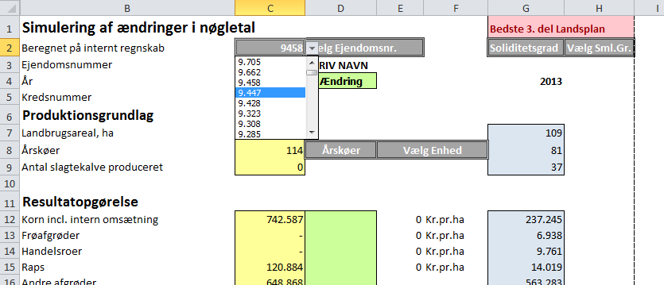

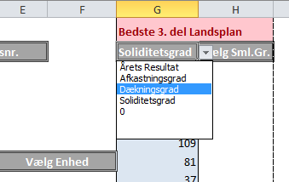
Ligeledes vælges den bedste 3. del
sammenligningsgruppe man ønsker. Der er 4
sammenligningsgrupper der er rangeret efter
de 4 kriterier der vises.

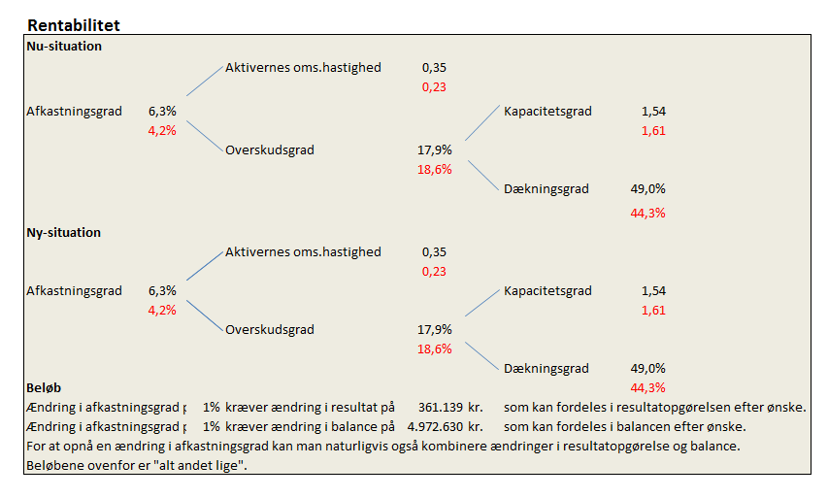
Når ejendom og sammenligningsgruppe er valgt,
kan man se sine egne nøgletal i kassen til højre
i samme faneblad. De røde tal er
sammenligningsgruppens nøgletal.

I ”Ny-situation” ses nøgletallene med den ændring
der er indtastet i de grønne felter og kan igen
sammenlignes med sammenligningsgruppen.

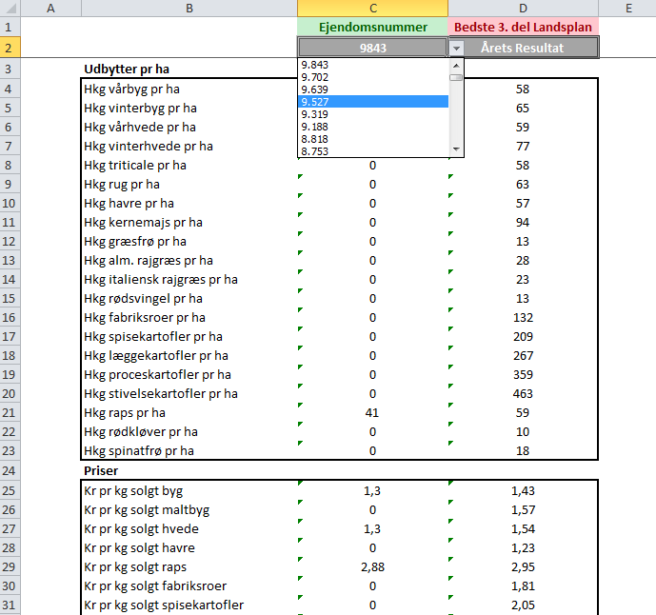

I fanebladet ”Udbytter_Priser” vælges igen den ønskede
ejendom og sammenligningsgruppe. Her er det
muligt at tjekke udbytter og priser i forhold til
bedste 3. del, af det kriterie man har valgt.

